Накладная-№3
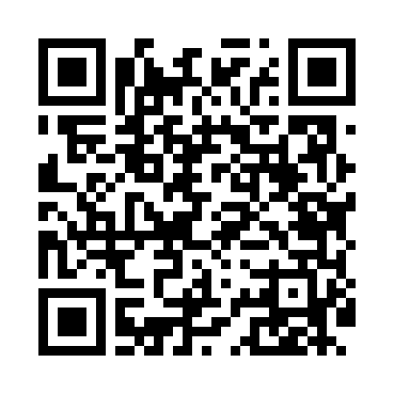
Номер товарно-транспортной накладной: |  |  | Торговый представитель: Amriyev Muhammad
Поставщик: Toshkent falcon fly 2 |  |  | Телефон торгового представителя: +998972880505
Дата отгрузки: 19.11.2025 |  |  | Контрагент: """" Klient
Дата консигнации: |  |  | Адрес:
Доставщик: |  |  | Телефон:
Телефон доставщика:
Время заказа: 19.11.2025 17:02:20
№ | Штрих-код | Название товаров (работ,услуг) | Количество | Количество в кейсе | Цена | Сумма
 |  |  | 13 |  |  | 636000
1 | 6951800679245 | Урна для мусора пластмассовая EK6377P-10L, DB -99-59 | 1 | 1 шт. | 135,000 | 135,000
2 | 6988321602650 | Друшлаг металлическая 25.5cm DB-3-130 | 1 | 1 шт. | 43,000 | 43,000
3 | 6920250671109 | Пластмасса қошиқ A127 20 см DB-67-110 | 3 | 3 шт. | 7,000 | 21,000
4 | 6920250567846 | Пластмассовая ложка A002 DB-67-84 | 3 | 3 шт. | 6,000 | 18,000
5 | 6920250671208 | Пластмас ликобчали чашка 76603 DB-67-120 | 3 | 3 шт. | 54,000 | 162,000
6 | 2017610002131 | Мусорное ведро из коррозионностойкой стали DB -304-21 | 1 | 1 шт. | 85,000 | 85,000
7 | 6934163000130 | Урна для мусора металлическая JF-T5-6LB, DB-9 9-13 | 1 | 1 шт. | 172,000 | 172,000
Итого: 636000

